华尔街交易员
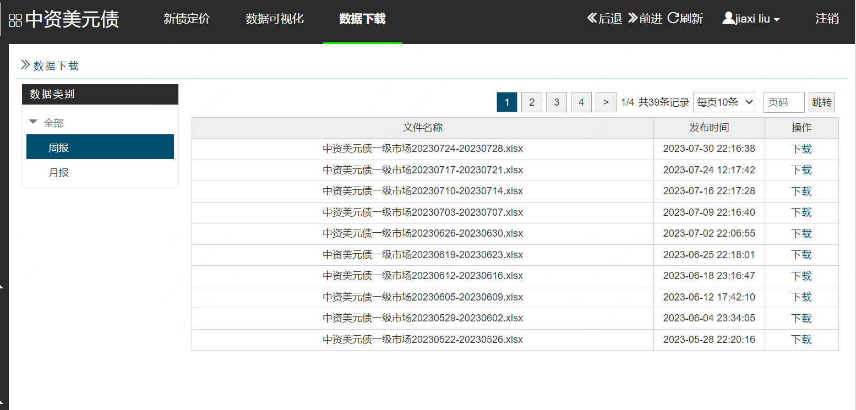
华尔街交易员周报 |  | 中资美元债 (serespartners.com)
信用主体 | 定价日期 | 债券名称 | ISIN | 到期期限 | 规模 (亿美元) | 发行价 | 初始发行价 | 认购倍数 | 首日表现 | 发行评级 | 行业 | 最终订单量/峰值订单（亿美元）
淄博高新国有资本投资有限公司 | 2023-07-25 | ZBHiTech 8 03/31/2026 | XS2643016293 | 大于1年小于等于3年 | 0.548 | 100/8% | -/- |  |  | Unrated | 城投
杭州钱塘新区建设投资集团有限公司 | 2023-07-26 | HZQiantang 6.28 07/31/2026 | XS2654510556 | 大于1年小于等于3年 | 3 | 100/6.28% | 6.7%/- |  |  | Unrated | 城投
成都东进淮州新城投资集团有限公司 | 2023-07-26 | CDDJHZ 6.5 08/02/2026 | XS2645241642 | 大于1年小于等于3年 | 0.39 | 100/6.5% | -/- |  |  | Unrated | 城投

Add Stats
Ctrl + Alt + F5
Headers Comparer
STATS & BOOK UPDATE
5 | 定价日 | ISIN |  |  | 发行评级 | 发行人注册地 | 主体评级 | 定价息差 | FLT_SPREAD
Index | 定价日 | ISIN | Check | 补充OMAS updates | 发行评级 | 发行人注册地 | 主体评级 | 定价息差 | 浮息息差 | For check order summary | Refreshed
1 | #REF! | #REF! | #REF! |  |  | #REF! | #REF! | #REF! | #REF! | #REF! | 2023-08-16
2 | #REF! | #REF! | #REF! |  |  | #REF! | #REF! | #REF! | #REF! | #REF!
3 | #REF! | #REF! | #REF! |  |  | #REF! | #REF! | #REF! | #REF! | #REF!
4 | #REF! | #REF! | #REF! |  |  | #REF! | #REF! | #REF! | #REF! | #REF! | dmiNewColumns
5 | #REF! | #REF! | #REF! |  |  | #REF! | #REF! | #REF! | #REF! | #REF! | 本周DMI无新增列
6
7
8 |  |  |  |  |  |  |  |  |  |  | dmiChangedColumns
9
10
11
12
13
14
15
16
17
18
19
20
21
22
23
24

